JUNIO 2026
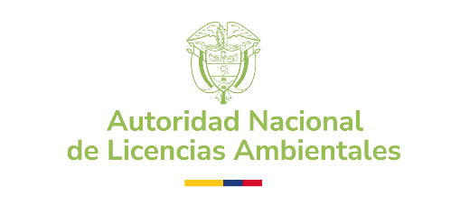 | AUTORIDAD NACIONAL DE LICENCIAS AMBIENTALES - ANLA PROCESOS CONTRACTUALES CONTRATACIÓN REALIZADA - PERIODO: JUNIO 2026
NOMBRE | No CONTRATO | MODALIDAD DE SELECCIÓN | TIPO DE CONTRATO | RECURSO | FECHA INICIO | FECHA DE TERMINACIÓN | VALOR INICIAL | OBJETO | LINK SECOP
INSTITUTO COLOMBIANO DE NORMAS TECNICAS Y CERTIFICACION - ICONTEC | 1343-2026 | MÍNIMA CUANTÍA | PRESTACIÓN DE SERVICIOS | FONAM | 2026-06-18 | 2026-10-17 | $31,029,369.00 | 6-0-13-14 - Realizar la auditoría externa de certificación para el Sistema de Gestión de Seguridad y Salud en el trabajo SG-SST bajo los lineamientos de la ISO 45001:2018 y para el Sistema de Gestión de Seguridad de la Información – SGSI- bajo los lineamientos de la ISO/IEC 27001:2022 para la ANLA. | https://community.secop.gov.co/Public/Tendering/OpportunityDetail/Index?noticeUID=CO1.NTC.10347108&isFromPublicArea=True&isModal=False

